信用交易
融资融券市场交易数据统计(2023-07-27)

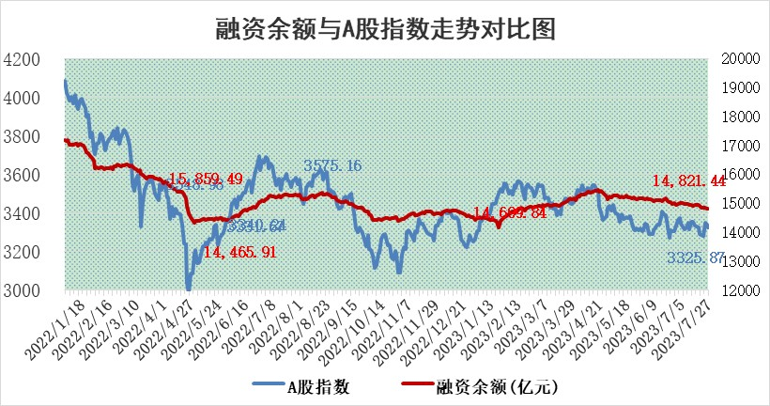
标的证券 | 融资融券余额（亿元） | 融资余额（亿元） | 融券余额（亿元） | 融资买入额（亿元） | 融资融券规模变化（亿元） | 融资余额增幅(‰) | 融券余额增幅(%)
统计数据 | 15,736.73 | 14,821.44 | 913.21 | 515.05 | -19.86 | -0.95 | -0.63

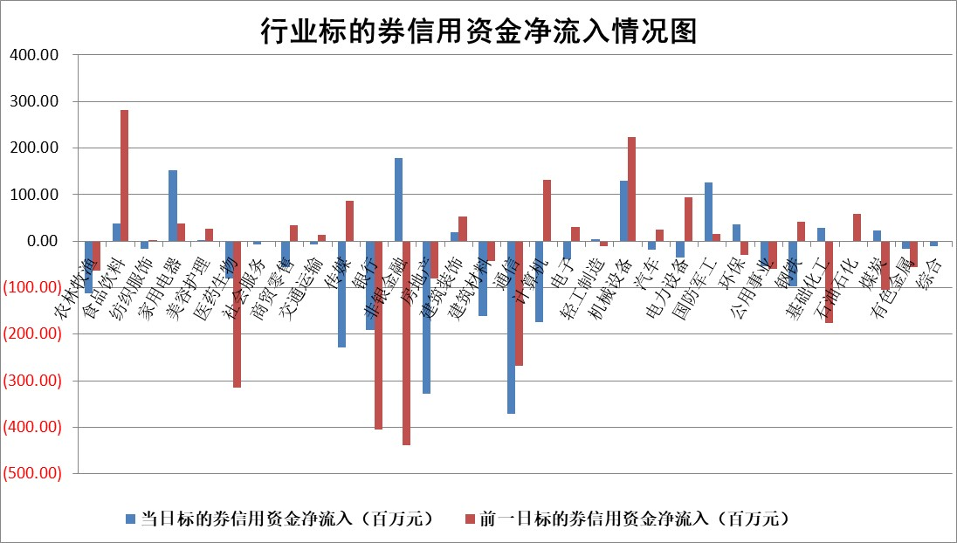

 |  |  |  |  |  |  |  | 2

标的基金代码 | 标的基金简称 | 融资余额/市值(%) | 融资余额增幅(%) | 融资买入额/成交金额(%) | （融资余额净增额-融券余额净增额）/市值(‱) | 融券余额降幅(%) | ABS[（融资余额净增额-融券余额净增额）/市值净增额-1](%)
159902 | 华夏中小板ETF | 0.00 | 0.00 | 0.00 | 0.00 | 0.00 | 100.00
159915 | 易方达创业板ETF | 2.21 | -5.27 | 50060.19 | -12.59 | -3.98 | 55.34
159919 | 嘉实沪深300ETF | 4.19 | 0.23 | 1.97 | 0.76 | -3.49 | 104.37
159920 | 华夏恒生ETF | 66.92 | -0.17 | 4.11 | -11.45 | -1.14 | 110.14
159922 | 嘉实中证500ETF | 0.85 | -16.29 | 2966.82 | 14.29 | 7.13 | 121.05
159925 | 南方沪深300ETF | 0.04 | -2.81 | 0.00 | -0.12 | 0.00 | 99.54
159928 | 消费ETF | 0.82 | -2.09 | 6.80 | -1.47 | 2.01 | 102.39
159934 | 易方达黄金ETF | 335.41 | -0.14 | 2.43 | -46.49 | 0.00 | 355.56
159939 | 全指信息技术ETF | 0.61 | 0.20 | 40.76 | -0.41 | -5.35 | 99.71
159940 | 全指金融地产ETF | 0.10 | 2.78 | 0.01 | 0.28 | 0.00 | 99.33
159995 | 半导体芯片ETF | 2.50 | 4.67 | 113.61 | 11.33 | 1.03 | 108.94
159997 | 天弘中证电子ETF | 1.65 | -3.04 | 1.31 | -5.00 | 1.02 | 95.17
159998 | 天弘中证计算机主题ETF | 1.36 | -1.58 | 0.02 | -1.87 | 0.45 | 97.10
510050 | 华夏上证50ETF | 9.76 | -0.30 | 32.97 | -5.76 | -15.74 | 97.24
510180 | 华安上证180ETF | 0.47 | -0.41 | 0.17 | -0.28 | -9.80 | 103.26
510880 | 华泰柏瑞红利ETF | 0.31 | -5.81 | 0.55 | -1.92 | -0.42 | 105.58
510900 | 易方达恒生H股ETF | 91.16 | -0.07 | 4.82 | -6.14 | 0.00 | 104.26
511010 | 5年期国债ETF | 11.47 | -0.17 | 0.06 | -1.90 | 0.00 | 122.38
511380 | 可转债及可交换债券ETF | 8.06 | 0.75 | 3.41 | 6.00 | 0.00 | 113.49
512000 | 全指证券ETF | 6.08 | -0.31 | 20.56 | -1.33 | 1.45 | 97.19
512010 | 沪深300医药卫生ETF | 4.04 | -1.54 | 39.37 | -5.80 | 3.65 | 92.25
512070 | 沪深300非银ETF | 1.55 | -3.45 | 143.06 | -5.84 | -3.75 | 94.95
512400 | 南方中证申万有色金属ETF | 1.13 | -0.61 | 0.37 | 1.00 | 11.48 | 103.31
512580 | 广发中证环保产业ETF | 1.12 | 3.51 | 0.29 | 3.83 | 0.75 | 104.75
512660 | 国泰中证军工ETF | 2.74 | 3.10 | 10.64 | 10.11 | 4.87 | 65.86
512800 | 华宝中证银行ETF | 14.40 | -0.20 | 1.31 | -6.86 | -9.14 | 92.71
512980 | 广发中证传媒ETF | 0.94 | -5.35 | 118.08 | -5.04 | 1.34 | 98.35
515030 | 华夏中证新能源汽车ETF | 2.30 | 0.42 | 24.09 | 1.17 | 0.42 | 96.57
515050 | 华夏中证5G通信主题ETF | 1.11 | 1.64 | 7.52 | 1.98 | 1.45 | 101.60
515070 | 华夏中证人工智能ETF | 2.22 | 1.26 | 2.70 | 2.82 | 0.63 | 113.14
标的股票比较指标 |  | 融资余额/流通A股市值(%) | 融资余额增幅(%) | 融资买入额/成交金额(%) | （融资余额净增额-融券余额净增额）/流通A股市值(‱) | 融券余额降幅(%) | ABS[（融资余额净增额-融券余额净增额）/流通A股市值净增额-1](%)
前十名标的个股 |  | 蓝光发展 | 清研环境 | 华特气体 | 清研环境 | 步科股份 | 超达装备
 |  | 仁东控股 | 金盘科技 | 利尔化学 | 超越科技 | 泸天化 | 远信工业
 |  | 莱茵生物 | 嘉寓股份 | 佰仁医疗 | 望变电气 | 万和电气 | 江南奕帆
 |  | 大立科技 | 荣昌生物 | 广信股份 | 中捷精工 | 科陆电子 | 拓新药业
 |  | 数码视讯 | 超越科技 | 瀚川智能 | 严牌股份 | 三变科技 | 五洲医疗
 |  | 全柴动力 | 益方生物 | 基蛋生物 | 盛德鑫泰 | 翔楼新材 | 华大九天
 |  | 万得凯 | 宏发股份 | 新益昌 | 南大环境 | 乐凯胶片 | 绿的谐波
 |  | 永信至诚 | 亚星客车 | 中联重科 | 深水规院 | 罗莱生活 | 中英科技
 |  | 先惠技术 | 重庆钢铁 | 海能达 | 凯格精机 | 报喜鸟 | 华大智造
 |  | 晨鸣纸业 | 盛德鑫泰 | 悦安新材 | 远信工业 | 商络电子 | 高铁电气
后十名标的个股 |  | 天沃科技 | 霍普股份 | 孚能科技 | 联特科技 | 三祥新材 | 恒帅股份
 |  | 金圆股份 | 联特科技 | 天沃科技 | 海兰信 | 中孚实业 | 青木股份
 |  | 哈工智能 | 思林杰 | 金圆股份 | 金钟股份 | 中核科技 | 毕得医药
 |  | 正邦科技 | 卡倍亿 | 哈工智能 | 霍普股份 | 太龙药业 | 望变电气
 |  | 美好置业 | 华利集团 | 正邦科技 | 卡倍亿 | 哈铁科技 | 心脉医疗
 |  | 宋都股份 | 中国广核 | 美好置业 | 哈铁科技 | 三湘印象 | 派能科技
 |  | 中天金融 | 江南奕帆 | 宋都股份 | 思林杰 | 天和防务 | 哈铁科技 | ;
 |  | 华铁股份 | 新钢股份 | 中天金融 | 岱勒新材 | 和达科技 | 新雷能
 |  | 阳光城 | 普瑞眼科 | 华铁股份 | 江南奕帆 | 航天机电 | 三友联众
 |  | 紫鑫药业 | 建研设计 | 阳光城 | 瑜欣电子 | 优宁维 | 华兰生物
说明：1.以上普通交易数据和信用交易数据皆以交易日收盘后数据为基准；2.上述标的证券总数据只计算标的证券市场总数据，不包括从标的证券中调出去标的证券数据，所以与交易所公布的总值略有不同； 3.上述行业采用申万一级行业分类；4.以上标的基金和标的个股中比较的6个指标值中：前5个（从左至右）为正向指标，值越大排名越靠前；第6个为逆向指标，值越小，排名越靠前；5.第6个指标中ABS[]表示求绝对值，其主要用于考量信用资金相对净流入对股价相对净变化的贡献程度；6.数据来源：wind，交易所。

 | 证券代码 | 新增融资余额 | 融资买入额 | 融资买入增幅前10
远大智能 | 002689 | 28175353 | 42268582 | 199%
亚太股份 | 002284 | 21555247 | 34242865 | 82%
赛诺医疗 | 688108 | 72122899 | 101076547 | 78%
湖南发展 | 000722 | 66023557 | 137112987 | 75%
柘中股份 | 002346 | 14584119 | 36845980 | 58%
国城矿业 | 000688 | 24683149 | 48240585 | 54%
兆新股份 | 002256 | 1985058 | 4066269 | 52%
凯美特气 | 002549 | 33806472 | 61340055 | 52%
华昌达 | 300278 | 13474542 | 19303225 | 48%
新华联 | 000620 | 27311937 | 39201759 | 43%

 | 证券代码 | 新增融资余额 | 融资买入额 | 融资买入增幅前10
兔宝宝 | 002043 | 73310337 | 89923983 | 334%
捷昌驱动 | 603583 | 26026415 | 31686727 | 262%
湘财股份 | 600095 | 94196837 | 132280449 | 252%
中谷物流 | 603565 | 49103883 | 60098371 | 234%
中青宝 | 300052 | 24215352 | 31377809 | 98%
顾家家居 | 603816 | 138518545 | 188424210 | 78%
喜临门 | 603008 | 31503289 | 48351944 | 77%
财信发展 | 000838 | 10831830 | 17666790 | 74%
苏州银行 | 002966 | 10578096 | 19143736 | 72%
金诚信 | 603979 | 23858538 | 36098133 | 60%

